测算表
 | 项 目 | 数 值 | 备 注 | 需要的其他资料
公式数据 | ① 房价总额 |  |  | ⑧ 房贷利率
 | ② 交易税费 |  |  | ⑨ 房贷期限
 | ③ 首付比例 |  |  | ⑩ 房贷还款方式
 | ④ 预估房价涨幅
 | ⑤ 期间房贷利息总和 |  | 通过计算网站计算后加总
 | ⑥ 房租收入
自动计算 | ⑦ 临界收益率 | #DIV/0!

结论 在 ④ 预估房价涨幅下： 1.其他渠道投资收益率＞⑦ 对应收益率，则自己投资理财收益更高； 2.其他渠道投资收益率＜⑦ 对应收益率，则买房投资收益更高；

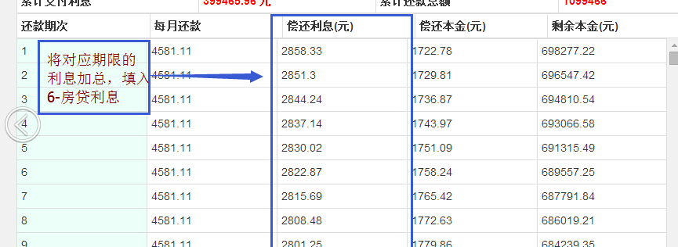 说明 1、此表格为估算，未考虑不同期的利息、房租的货币时间价值； 2、⑤ 期间房贷利息总和可通过http://www.tjrtpw.com/自动计算并按月加总得到（如下图所示）； 3、④ 预估期间的房价涨幅、⑤ 期间房贷利息总和、⑥ 房租收入 ⑦ 临界收益率的时期必须统一。

